PENILAIAN PRAKTIKUM SI

 |  | LABORATORIUM SISTEM INFORMASI
 |  | FAKULTAS TEKNIK UNIVERSITAS BENGKULU
 |  | JL. WR Supratman Kandang Limun Kota Bengkulu
 |  | Website: https://ft.unib.ac.id/si/laboratorium

 |  | RUBRIK PENILAIAN PRAKTIKUM SISTEM INFORMASI

Mata Praktikum : |  |  |  |  |  |  |  |  | Hari :
Dosen Pengampu 1 : |  |  |  |  |  |  |  |  | Pukul :
Dosen Pengampu 2 :
Kelas : |  |  |  |  |  |  |  |  | Ruang Lab :
Asisten 1 :
Asisten 2 :

No | NPM | NAMA | KEHADIRAN PRAKTIKUM |  |  |  |  |  |  |  |  |  | Rekap Nilai
 |  |  | 1 | 2 | 3 | 4 | 5 | 6 | 7 | 8 | 9 | 10 | Kehadiran | Tupen | Responsi | Laporan | Tugas Besar | Nilai Akhir
1 | G1F022002 | Ulfa (Contoh) |  |  |  |  |  |  |  |  |  |  | 80 | 70 | 70 | 60 | 80 | 71.5 | Ke | Agenda Praktikum | Tanggal
2 |  |  |  |  |  |  |  |  |  |  |  |  |  |  |  |  |  | 0 | 1 | Pengenalan MySQL | 2023-09-06
3 |  |  |  |  |  |  |  |  |  |  |  |  |  |  |  |  |  | 0 | 2
4 |  |  |  |  |  |  |  |  |  |  |  |  |  |  |  |  |  | 0 | 3
5 |  |  |  |  |  |  |  |  |  |  |  |  |  |  |  |  |  | 0 | 4
6 |  |  |  |  |  |  |  |  |  |  |  |  |  |  |  |  |  | 0 | 5
7 |  |  |  |  |  |  |  |  |  |  |  |  |  |  |  |  |  | 0 | 6
8 |  |  |  |  |  |  |  |  |  |  |  |  |  |  |  |  |  | 0 | 7
9 |  |  |  |  |  |  |  |  |  |  |  |  |  |  |  |  |  | 0 | 8
10 |  |  |  |  |  |  |  |  |  |  |  |  |  |  |  |  |  | 0 | 9
11 |  |  |  |  |  |  |  |  |  |  |  |  |  |  |  |  |  | 0 | 10
12 |  |  |  |  |  |  |  |  |  |  |  |  |  |  |  |  |  | 0
13 |  |  |  |  |  |  |  |  |  |  |  |  |  |  |  |  |  | 0
14 |  |  |  |  |  |  |  |  |  |  |  |  |  |  |  |  |  | 0
15 |  |  |  |  |  |  |  |  |  |  |  |  |  |  |  |  |  | 0 | Kontrak Praktikum |  |  | Persentase
16 |  |  |  |  |  |  |  |  |  |  |  |  |  |  |  |  |  | 0 | Kehadiran : |  |  | 10%
17 |  |  |  |  |  |  |  |  |  |  |  |  |  |  |  |  |  | 0 | Tugas Pendahuluan/Tupen : |  |  | 15% | Ctt* Silahkan sesuaikan persentase penilaian berdasarkan kontrak
18 |  |  |  |  |  |  |  |  |  |  |  |  |  |  |  |  |  | 0 | Responsi/Kuis : |  |  | 20% | Dilarang merubah format tampilan rubrik penilaian praktikum ini *
19 |  |  |  |  |  |  |  |  |  |  |  |  |  |  |  |  |  | 0 | Laporan Praktikum : |  |  | 25%
20 |  |  |  |  |  |  |  |  |  |  |  |  |  |  |  |  |  | 0 | Tugas Besar/Tubes : |  |  | 30%
21 |  |  |  |  |  |  |  |  |  |  |  |  |  |  |  |  |  | 0
22 |  |  |  |  |  |  |  |  |  |  |  |  |  |  |  |  |  | 0 | Indikator Rubrik Penilaian
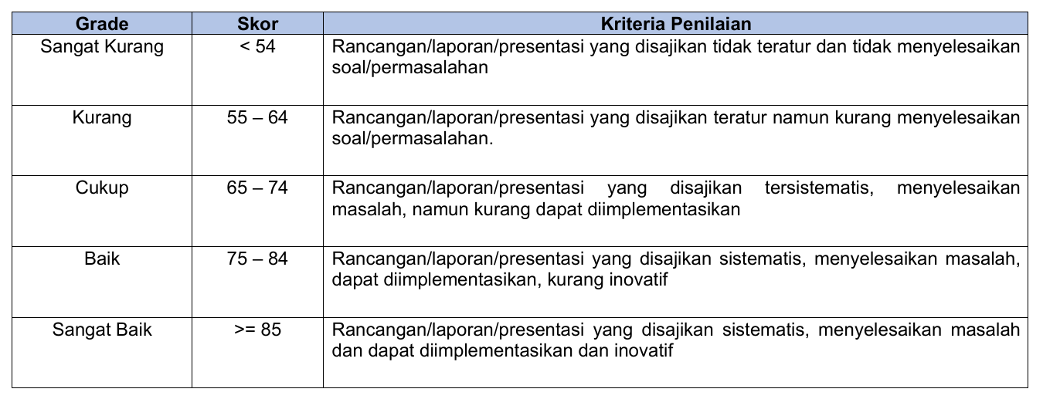
23 |  |  |  |  |  |  |  |  |  |  |  |  |  |  |  |  |  | 0
24 |  |  |  |  |  |  |  |  |  |  |  |  |  |  |  |  |  | 0
25 |  |  |  |  |  |  |  |  |  |  |  |  |  |  |  |  |  | 0
26 |  |  |  |  |  |  |  |  |  |  |  |  |  |  |  |  |  | 0
27 |  |  |  |  |  |  |  |  |  |  |  |  |  |  |  |  |  | 0
28 |  |  |  |  |  |  |  |  |  |  |  |  |  |  |  |  |  | 0
29 |  |  |  |  |  |  |  |  |  |  |  |  |  |  |  |  |  | 0
30 |  |  |  |  |  |  |  |  |  |  |  |  |  |  |  |  |  | 0
31 |  |  |  |  |  |  |  |  |  |  |  |  |  |  |  |  |  | 0
32 |  |  |  |  |  |  |  |  |  |  |  |  |  |  |  |  |  | 0
33 |  |  |  |  |  |  |  |  |  |  |  |  |  |  |  |  |  | 0
34 |  |  |  |  |  |  |  |  |  |  |  |  |  |  |  |  |  | 0
35 |  |  |  |  |  |  |  |  |  |  |  |  |  |  |  |  |  | 0
36 |  |  |  |  |  |  |  |  |  |  |  |  |  |  |  |  |  | 0
37 |  |  |  |  |  |  |  |  |  |  |  |  |  |  |  |  |  | 0
38 |  |  |  |  |  |  |  |  |  |  |  |  |  |  |  |  |  | 0
39 |  |  |  |  |  |  |  |  |  |  |  |  |  |  |  |  |  | 0
40 |  |  |  |  |  |  |  |  |  |  |  |  |  |  |  |  |  | 0
41 |  |  |  |  |  |  |  |  |  |  |  |  |  |  |  |  |  | 0

 |  | Asisten Praktikum 1 |  |  |  |  |  |  |  |  |  |  |  | Asisten Praktikum 2

 |  | Nama |  |  |  |  |  |  |  |  |  |  |  | Nama
 |  | NPM |  |  |  |  |  |  |  |  |  |  |  | NPM

 |  |  |  |  |  |  | Mengetahui,
 |  |  |  |  |  |  | Dosen Pengampu

 |  |  |  |  |  |  | Nama Dosen
 |  |  |  |  |  |  | NIP.

